Sheet1
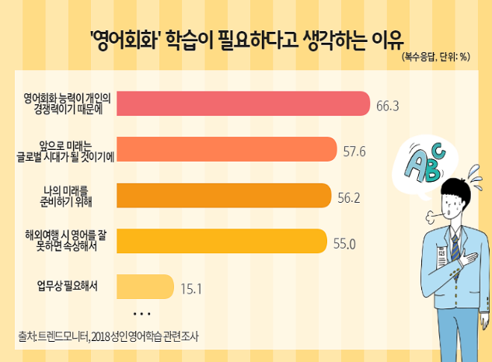
 | 영어회화 학습이 필요하다고 생각하는이유
영어회화 능력이 개인의 경쟁력이기 때문에 | 66.3
앞으로 미래는 글로벌 시대가 될 것이기에 | 57.6
나의 미래를 준비하기 위해 | 56.2
해외여행 시 영어를 잘 못하면 속상해서 | 55
업무상 필요해서 | 15.1

